电子仿形接口定义
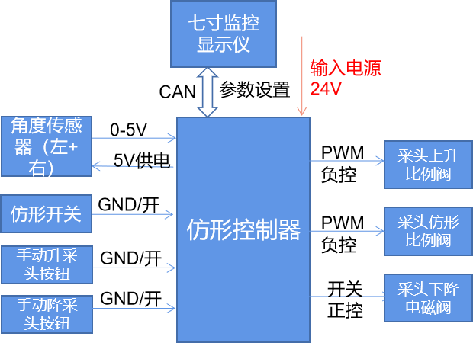
2022电子仿形控制器针脚定义

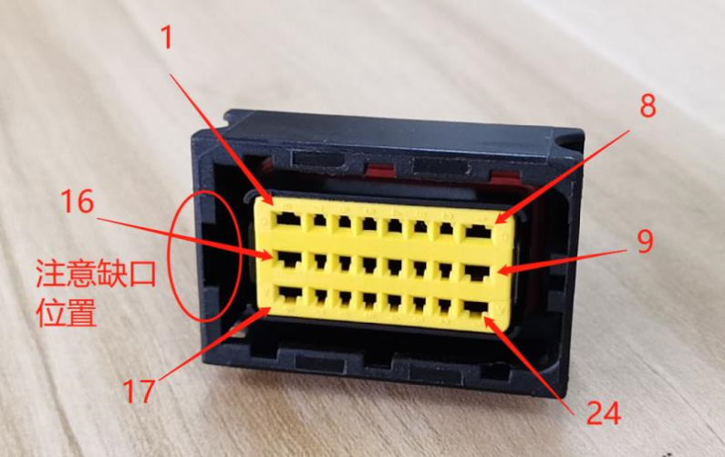
编号 | 1 | 2 | 3 | 4 | 5 | 6 | 7 | 8 | 机型选择
定义 | 电源负 | 备用 | SWDIO | 3.3V | 手动升 | 手动降 | 采头下降电磁阀 | 备用 | 悬空：三行机 接地：六行机
说明 | 24V电源负极 | GND/开， 接地有效 | 烧程接口 | 烧程接口 | GND/开， 接地有效 | GND/开， 接地有效 | DO1 | DO2

编号 | 16 | 15 | 14 | 13 | 12 | 11 | 10 | 9
定义 | 电源正 | / | SWCLK | GND | 仿形开关 | RX | TX | 右角度传感器
说明 | 24V电源正极 | 悬空 | 烧程接口 | 调试串口 | GND/开， 接地有效 | 调试串口 | 调试串口 | ADC2（0-5V）

编号 | 17 | 18 | 19 | 20 | 21 | 22 | 23 | 24
定义 | GND | 采头上升比例阀 | 采头下降比例阀 | 传感器电源 | CAN1L | CAN1H | CAN1G | 左角度传感器
说明 | 烧程接口 | PWM1 | PWM2 | 5V输出 | CAN1低 | CAN1高 | CAN1屏蔽地 | ADC1（0-5V）

注： ①烧程接口接线引出，留作在线更新程序使用； ②CAN总线无内置了120Ω终端电阻； ③CAN1L和CAN1H采用屏蔽双绞线，屏蔽层接到CAN1G；

